Sheet1
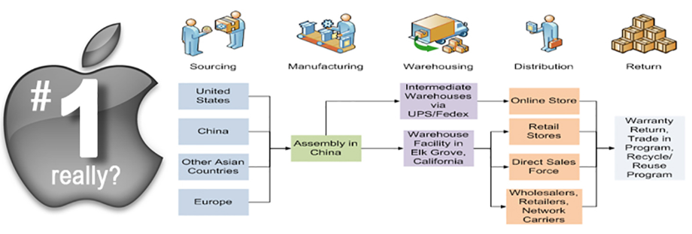
iPhone Sales by Quarter
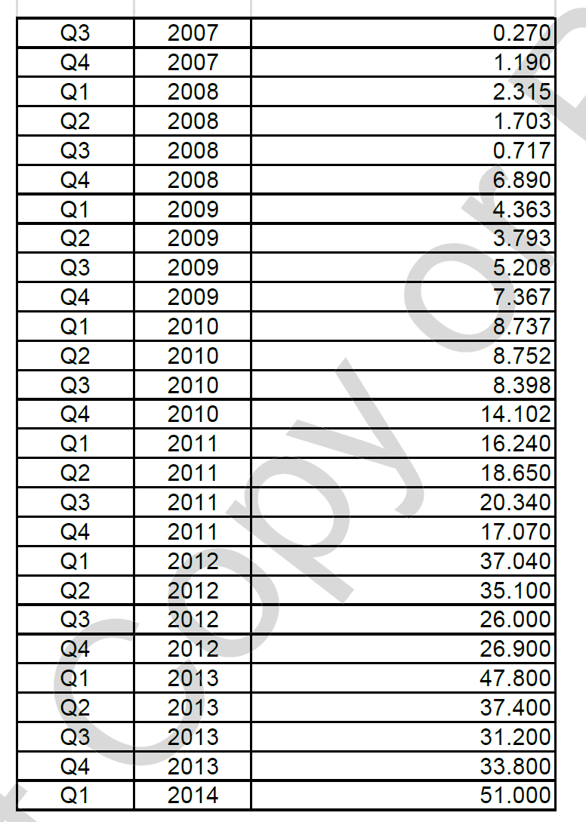
 | 2007 | Q3 | 0.27
 | 2007 | Q4 | 1.19 | YEAR | SALES | Q1 | Q2 | Q3 | Q4
 | 2008 | Q1 | 2.315 | 2008 | 11.625 | 2.315 | 1.703 | 0.717 | 6.89
 | 2008 | Q2 | 1.703 | 2009 | 20.731 | 4.363 | 3.793 | 5.208 | 7.367
 | 2008 | Q3 | 0.717 | 2010 | 39.99 | 8.737 | 8.753 | 8.398 | 14.102
 | 2008 | Q4 | 6.89 | 2011 | 72.3 | 16.24 | 18.65 | 20.34 | 17.07
 | 2009 | Q1 | 4.363 | 2012 | 125.04 | 37.04 | 35.1 | 26 | 26.9
 | 2009 | Q2 | 3.793 | 2013 | 150.2 | 47.8 | 37.4 | 31.2 | 33.8
 | 2009 | Q3 | 5.208 | 2014 |  | 51
 | 2009 | Q4 | 7.367
 | 2010 | Q1 | 8.737
 | 2010 | Q2 | 8.753
 | 2010 | Q3 | 8.398
 | 2010 | Q4 | 14.102
 | 2011 | Q1 | 16.24
 | 2011 | Q2 | 18.65
 | 2011 | Q3 | 20.34
 | 2011 | Q4 | 17.07
 | 2012 | Q1 | 37.04
 | 2012 | Q2 | 35.1
 | 2012 | Q3 | 26
 | 2012 | Q4 | 26.9
 | 2013 | Q1 | 47.8
 | 2013 | Q2 | 37.4
 | 2013 | Q3 | 31.2
 | 2013 | Q4 | 33.8
 | 2014 | Q1 | 51
 |  | Q2
 |  | Q3
 |  | Q4

